estructura bd
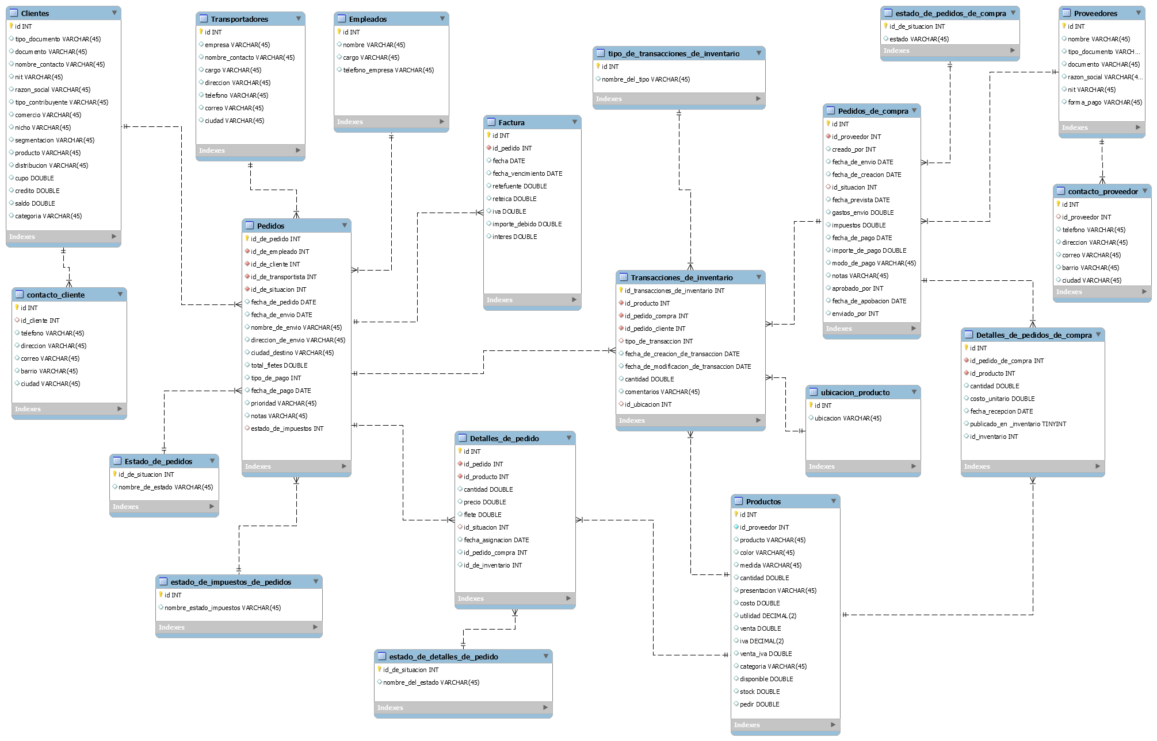

Notas desarrollo
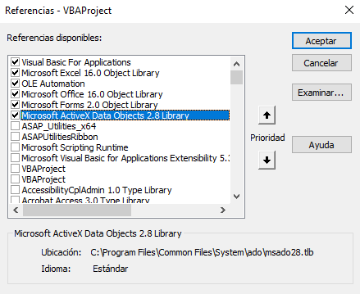

frmDatosCotizacion
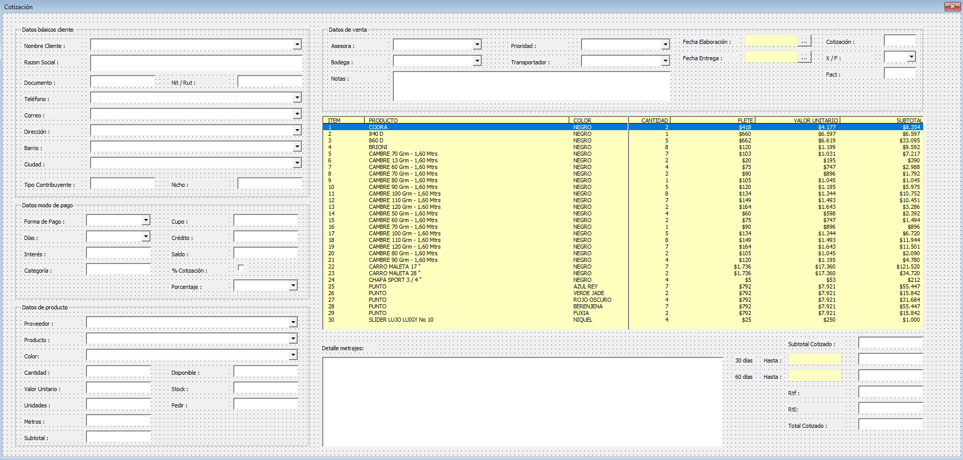
Nombre control | Tipo | Campo tabla | Tabla | Propiedad clase
txtTipoDocumento | TextEditBox | tipo_documento | clientes | TipoDocumento
txtDocumento | TextEditBox | documento | clientes | Documento
txtNombreContacto | TextEditBox | nombre_contacto | clientes | NombreContacto
txtNit | TextEditBox | nit | clientes | Nit
txtRazonSocial | TextEditBox | razon_social | clientes | RazonSocial
txtComercio | TextEditBox | comercio | clientes | Comercio
txtNicho | TextEditBox | nicho | clientes | Nicho
txtSegmentacion | TextEditBox | segmentacion | clientes | Segmentacion
txtProducto | TextEditBox | producto | clientes | Producto
txtDistribucion | TextEditBox | distribucion | clientes | Distribucion
txtCupo | TextEditBox | cupo | clientes | Cupo
txtCredito | TextEditBox | credito | clientes | Credito
txtSaldo | TextEditBox | saldo | clientes | Saldo
txtIdCliente | TextEditBox | id_cliente | contacto_cliente | IdCliente
txtTelefono | TextEditBox | telefono | contacto_cliente | Telefono
txtDireccion | TextEditBox | direccion | contacto_cliente | Direccion
txtBarrio | TextEditBox | barrio | contacto_cliente | Barrio
txtCiudad | TextEditBox | ciudad | contacto_cliente | Ciudad

frmDatosCompletosCliente
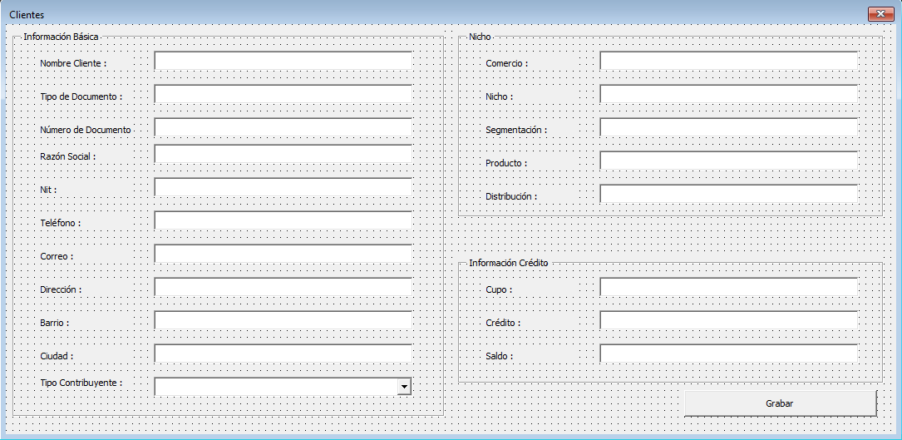

Nombre control | Tipo | Campo tabla | Tabla | Propiedad clase
txtTipoDocumento | TextEditBox | tipo_documento | clientes | TipoDocumento
txtDocumento | TextEditBox | documento | clientes | Documento
txtNombreContacto | TextEditBox | nombre_contacto | clientes | NombreContacto
txtNit | TextEditBox | nit | clientes | Nit
txtRazonSocial | TextEditBox | razon_social | clientes | RazonSocial
cboTipoContribuyente | Combo y DropListBox | tipo_contribuyente | clientes | TipoContribuyente
txtComercio | TextEditBox | comercio | clientes | Comercio
txtNicho | TextEditBox | nicho | clientes | Nicho
txtSegmentacion | TextEditBox | segmentacion | clientes | Segmentacion
txtProducto | TextEditBox | producto | clientes | Producto
txtDistribucion | TextEditBox | distribucion | clientes | Distribucion
txtCupo | TextEditBox | cupo | clientes | Cupo
txtCredito | TextEditBox | credito | clientes | Credito
txtSaldo | TextEditBox | saldo | clientes | Saldo
txtTelefono | TextEditBox | telefono | contacto_cliente | Telefono
txtCorreo | TextEditBox | correo | contacto_cliente | Correo
txtDireccion | TextEditBox | direccion | contacto_cliente | Direccion
txtBarrio | TextEditBox | barrio | contacto_cliente | Barrio
txtCiudad | TextEditBox | ciudad | contacto_cliente | Ciudad

frmContactoCliente
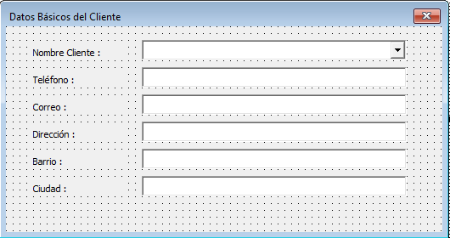

Nombre control | Tipo | Campo tabla | Tabla | Propiedad clase
cboNombreContacto | Combo y DropListBox | nombre_contacto | clientes | NombreContacto
txtTelefono | TextEditBox | telefono | contacto_cliente | Telefono
txtDireccion | TextEditBox | direccion | contacto_cliente | Direccion
txtBarrio | TextEditBox | barrio | contacto_cliente | Barrio
txtCiudad | TextEditBox | ciudad | contacto_cliente | Ciudad

frmTransportadores
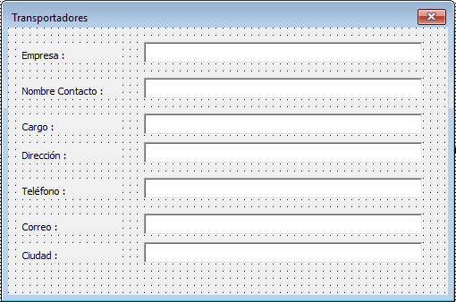

Nombre control | Tipo | Campo tabla | Tabla | Propiedad clase
txtEmpresa | TextEditBox | empresa | transportadores | Empresa
txtNombreContacto | TextEditBox | nombre_contacto | transportadores | NombreContacto
txtCargo | TextEditBox | cargo | transportadores | Cargo
txtDireccion | TextEditBox | direccion | transportadores | Direccion
txtTelefono | TextEditBox | telefono | transportadores | Telefono
txtCorreo | TextEditBox | correo | transportadores | Correo
txtCiudad | TextEditBox | ciudad | transportadores | Ciudad

frmProducto
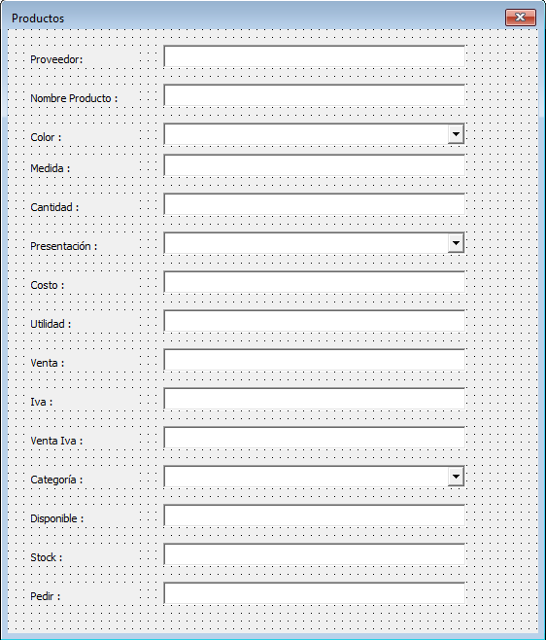

Nombre control | Tipo | Campo tabla | Tabla | Propiedad clase
txtNombre | TextEditBox | nombre | proveedores | Nombre
txtProducto | TextEditBox | producto | productos | Producto
cboColor | Combo y DropListBox | color | productos | Color
txtMedida | TextEditBox | medida | productos | Medida
txtCantidad | TextEditBox | cantidad | productos | Cantidad
cboPresentacion | Combo y DropListBox | presentacion | productos | Presentacion
txtCosto | TextEditBox | costo | productos | Costo
txtUtilidad | TextEditBox | utilidad | productos | Utilidad
txtVenta | TextEditBox | venta | productos | Venta
txtIva | TextEditBox | iva | productos | Iva
txtVentaIva | TextEditBox | venta_iva | productos | VentaIva
cboCategoria | Combo y DropListBox | categoria | productos | Categoria
txtDisponible | TextEditBox | disponible | productos | Disponible
txtStock | TextEditBox | stock | productos | Stock
txtPedir | TextEditBox | pedir | productos | Pedir

frmEmpleado
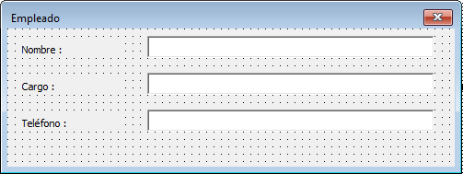

Nombre control | Tipo | Campo tabla | Tabla | Propiedad clase
txtNombre | TextEditBox | nombre | empleados | Nombre
txtCargo | TextEditBox | cargo | empleados | Cargo
txtTelefonoEmpresa | TextEditBox | telefono_empresa | empleados | TelefonoEmpresa

frmDatosCompletosProveedor
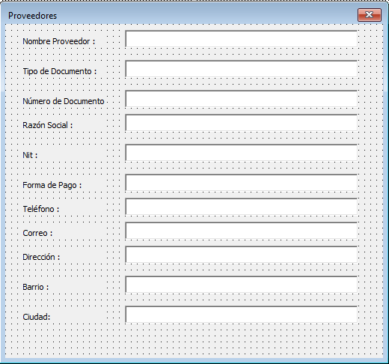

Nombre control | Tipo | Campo tabla | Tabla | Propiedad clase
txtNombre | TextEditBox | nombre | proveedores | Nombre
txtTipoDocumento | TextEditBox | tipo_documento | proveedores | TipoDocumento
txtDocumento | TextEditBox | documento | proveedores | Documento
txtRazonSocial | TextEditBox | razon_social | proveedores | RazonSocial
txtNit | TextEditBox | nit | proveedores | Nit
txtFormaPago | TextEditBox | forma_pago | proveedores | Formapago
txtTelefono | TextEditBox | telefono | contacto_proveedor | Telefono
txtDireccion | TextEditBox | direccion | contacto_proveedor | Direccion
txtBarrio | TextEditBox | barrio | contacto_proveedor | Barrio
txtCiudad | TextEditBox | ciudad | contacto_proveedor | Ciudad

frmContactoProveedor
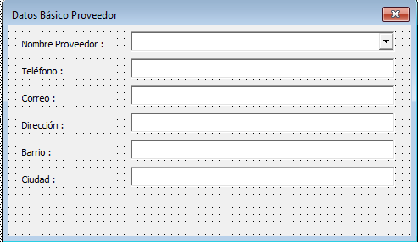

Nombre control | Tipo | Campo tabla | Tabla | Propiedad clase
cboNombre | Combo y DropListBox | nombre | proveedores | Nombre
txtTelefono | TextEditBox | telefono | contacto_proveedor | Telefono
txtDireccion | TextEditBox | direccion | contacto_proveedor | Direccion
txtBarrio | TextEditBox | barrio | contacto_proveedor | Barrio
txtCiudad | TextEditBox | ciudad | contacto_proveedor | Ciudad

Controles formulario original
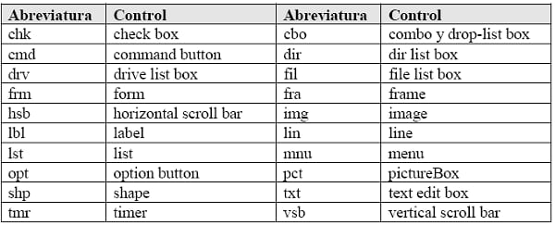
buscador_amarillo Frame |  | fraBuscador
 | buscacliente_amarillo ComboBox | cboBuscaCliente
 | buscacotizacion_amarillo ComboBox | cboBuscaCotizacion
 | usuario1_amarillo ComboBox | cboUsuario1
 | comodinresumen_amarillo Combobox | cboComodinResumen
 | siguientebuscador1_amarillo CommandButton | cmdSiguienteBuscador1
 | siguientebuscador_amarillo CommandButton | cmdSiguienteBuscador
 | amarillo_resumen ListBox | lstAmarilloResumen
cliente_amarillo Frame |  | fraCliente
 | nombre_amarillo TextBox | txtNombre
 | direccionenvio_amarillo TextBox | txtDireccionEnvio
 | razonsocial_amarillo TextBox | txtRazonSocial
 | CC_amarillo TextBox | txtCc
 | nitrut_amarillo TextBox | txtNitRut
 | WhatsApp_amarillo TextBox | txtWhatsapp
 | codigocliente_amarillo TextBox | txtCodigoCliente | Control | Abreviatura
 | ciudad_amarillo ComboBox | cboCiudad | CheckBox | chk
 | zona_amarillo ComboBox | cboZona | Combo y DropListBox | cbo
 | barrio_amarillo ComboBox | cboBarrio | CommandButton | cmd
 | nicho_amarillo ComboBox | cboNicho | DirListBox | dir
 | fiador_amarillo TextBox | txtFiador | DriveListBox | drv
 | atras_amarillo CommandButton | cmdAtras | FileListBox | fil
condiciones_amarillo Frame |  | fraCondiciones | Form | frm
 | formadepago_amarillo ComboBox | cboFormadePago | Frame | fra
 | categoria_amarillo ComboBox | cboCategoria | HorizontalScrollBar | hsb
 | iva_amarillo CheckBox | chkIva | Image | img
 | porcentaje_amarillo ComboBox | cboPorcentaje | Label | lbl
 | prioridad_amarillo ComboBox | cboPrioridad | Line | lin
 | siguientecondiciones_amarillo CommandButton | cmdSiguienteCondiciones | List | lst
 | numerodedias_amarillo ComboBox | cboNumeroDeDias | Menu | mnu
 | cupo_amarillo TextBox | txtCupo | OptionButton | opt
 | interes_amarillo ComboBox | cboInteres | PictureBox | pct
 | creditosolicitado_amarillo TextBox | txtCreditoSolicitado | Shape | shp
 | soloiva_amarillo TextBox | txtSoloIva | TextEditBox | txt
 | saldocupo_amarillo TextBox | txtSaldoCupo | Timer | tmr
selectorproducto_amarillo Frame |  | fraSelectorProducto | VerticalScrollBar | vsb
 | codigoproducto_amarillo ComboBox | cboCodigoProducto
 | buscacodigo_amarillo CommandButton | cmdBuscaCodigo
 | codigoproducto1_amarillo ComboBox | cboCodigoProducto1
 | codigoproveedor_amarillo ComboBox | cboCodigoProveedor
 | contacto1_amarillo TextBox | txtContacto1
 | contacto_amarillo ComboBox | cboContacto
 | producto_amarillo ComboBox | cboProducto
 | color_amarillo ComboBox | cboColor
 | medida_amarillo Combobox | cboMedida
 | cantidad_amarillo ComboBox | cboCantidad
 | preciounitario_amarillo TextBox | txtPrecioUnitario
inventario_amarillo Frame |  | fraInventario
 | disponible_amarillo TextBox | txtDisponible
 | stock_amarillo TextBox | txtStock
 | pedir_amarillo TextBox | txtPedir
pedido_amarillo Frame |  | fraPedido
 | sidecimal_amarillo TextBox | txtSidecimal
 | solicitadounidades1_amarillo TextBox | txtSolicitadoUnidades1
 | solicitadometros1_amarillo TextBox | txtSolicitadoMetros1
 | agregarapedido_amarillo CommandButton | cmdAgregaraPedido
 | subtotal_amarillo TextBox | txtSubtotal
 | editaritem_amarillo CommandButton | cmdEditaritem
listadecodigos_amarillo Frame |  | fraListaDeCodigos
 | codigosproductos_amarillo ListBox | lstCodigosProductos
infop_amarillo Frame |  | fraInfop
 | asesoraresponsable_amarillo TextBox | txtAsesoraResponsable
 | colorasesora_amarillo TextBox | txtColorAsesora
 | fecha_amarillo ListBox | lstFecha
 | consecutivocotizado1_amarillo TextBox | txtConsecutivoCotizado1
 | auxiliarbodegaresponsable_amarillo TextBox | txtAuxiliarBodegaResponsable
 | revisado_amarillo TextBox | txtRevisado
 | ListBox1 ListBox | lstFechaElaboracion
 | cruzaconfv_amarillo TextBox | txtCruzaConFv
 | notas_amarillo TextBox | txtNotas
 | pendientefactura_amarillo TextBox | txtPendienteFactura
botones_amarillo Frame |  | fraBotones
 | guardacot_amarillo CommandButton | cmdGuardacot
 | impresion_amarillo ComboBox | cboImpresion
 | editacot_amarillo CommandButton | cmdEditacot
 | imprimir_amarillo CommandButton | cmdImprimir
resumen_amarillo Frame |  | fraResumen
 | itempedido_amarillo ComboBox | cboItemPedido
 | ir_amarillo CommandButton | cmdIr
 | itempedido1_amarillo ComboBox | cboItemPedido1
 | codigospedido_amarillo ListBox | lstCodigosPedido
 | resumenpedido_amarillo ListBox | lstResumenPedido
resumenpedidocliente_amarillo Frame |  | fraResumenPedidocliente
 | fechacliente_amarillo ListBox | lstFechaCliente
 | numcotpers_amarillo ListBox | lstNumCotPers
 | resumencliente1_amarillo ListBox | lstResumenCliente1

